3330mt (2)
견 적 서

강원문화재연구소 |  | 귀하
전화 : | 033-249-5650
팩스 : | 033-256-5648
담당 :

아래와 같이 견적합니다.

견 적 합 계 : | ₩781,000
견 적 일 자 : | 2014-04-08 19:26:08
결 재 조 건 :

품 명 | 규 격 | 수 량 | 단 가 | 금 액 | 세 액 | 합 계 액
 |  |  |  | - | - | -
데스크탑 | HP 3330MT 36AV | 1 | 490,000 | 490,000 | 49,000 | 539,000
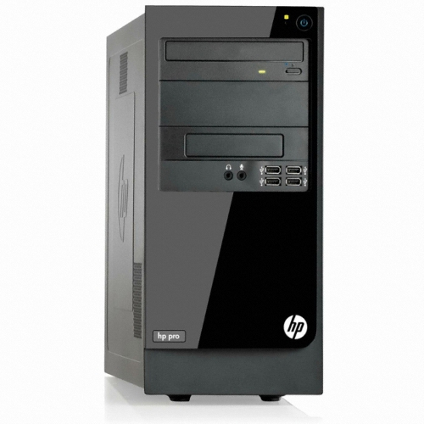
 |  |  |  | - | - | -
 | 인텔 펜티엄 G2030 3.0GHz 듀얼코어 |  |  |  |  | -
 | 4GB DDR3 PC3-16000 (max 16GB) |  |  | - | - | -
 | 500GB SATA 7200rpm hdd |  |  | - | - | -
 | intel HD Graphics |  |  | - | - | -
 | usb 2.0 x 6ea |  |  | - | - | -
 | D-sub x 1ea / DVI x 1ea |  |  | - | - | -
 | DVD Supler multi |  |  | - |  | -
OS | Windows 7 Home Premium 64bit |  |  | - | - | -
 |  |  |  | - | - | -
모니터 | HP 23fi | 1 | 220,000 | 220,000 | 22,000 | 242,000
 | 23" IPS 패널 |  |  | - | - | -
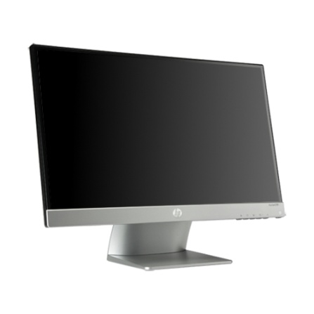
 | 1920 x 1080 full HD

 |  |  |  | - | - | -
 |  |  |  | - | - | -
* 결제계좌 : 신한 110-138-600484 씨-넷 |  |  | 합 계 | 710,000 | 71,000 | 781,000
* 견적담당 : | 조규장(010-2910-7760)
* REMARK

견 적 서

강원문화재연구소 |  | 귀하
전화 : | 033-249-5650
팩스 : | 033-256-5648
담당 :

아래와 같이 견적합니다.

견 적 합 계 : | ₩539,000
견 적 일 자 : | 2014-04-08 19:26:08
결 재 조 건 :

품 명 | 규 격 | 수 량 | 단 가 | 금 액 | 세 액 | 합 계 액
 |  |  |  | - | - | -
데스크탑 | HP 3330MT 36AV | 1 | 490,000 | 490,000 | 49,000 | 539,000
 |  |  |  | - | - | -
 | 인텔 펜티엄 G2030 3.0GHz 듀얼코어 |  |  |  |  | -
 | 4GB DDR3 PC3-16000 (max 16GB) |  |  | - | - | -
 | 500GB SATA 7200rpm hdd |  |  | - | - | -
 | intel HD Graphics |  |  | - | - | -
 | usb 2.0 x 6ea |  |  | - | - | -
 | D-sub x 1ea / DVI x 1ea |  |  | - | - | -
 | DVD Supler multi |  |  | - |  | -
OS | Windows 7 Home Premium 64bit |  |  | - | - | -
 |  |  |  | - | - | -
 |  |  |  | - | - | -
 |  |  |  | - | - | -

 |  |  |  | - | - | -
 |  |  |  | - | - | -
* 결제계좌 : 신한 110-138-600484 씨-넷 |  |  | 합 계 | 490,000 | 49,000 | 539,000
* 견적담당 : | 조규장(010-2910-7760)
* REMARK

견 적 서

강원문화재연구소 |  | 귀하
전화 : | 033-249-5650
팩스 : | 033-256-5648
담당 :

아래와 같이 견적합니다.

견 적 합 계 : | ₩935,000
견 적 일 자 : | 2014-04-08 19:26:08
결 재 조 건 :

품 명 | 규 격 | 수 량 | 단 가 | 금 액 | 세 액 | 합 계 액
 |  |  |  | - | - | -
데스크탑 | HP 500-212 W7 | 1 | 630,000 | 630,000 | 63,000 | 693,000
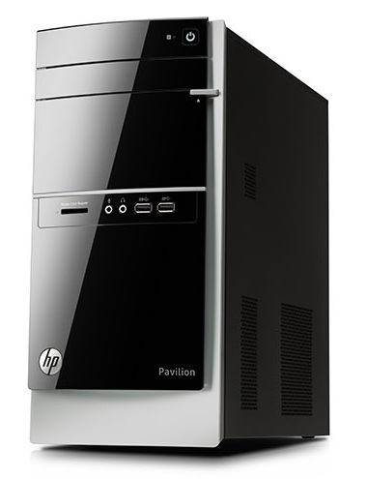
 |  |  |  | - | - | -
 | 인텔 i3-4130 듀얼코어 |  |  |  |  | -
 | 4GB DDR3 PC3-16000 (max 16GB) |  |  | - | - | -
 | 1TB SATA 7200rpm hdd |  |  | - | - | -
 | intel HD4400 Graphics |  |  | - | - | -
 | usb 2.0 x 6ea / usb 3.0 x 4ea |  |  | - | - | -
 | D-sub x 1ea / DVI x 1ea |  |  | - | - | -
 | DVD Multi |  |  | - |  | -
OS | Windows 7 Home Premium 64bit |  |  | - | - | -
 |  |  |  | - | - | -
 |  |  |  | - | - | -
모니터 | HP 23fi | 1 | 220,000 | 220,000 | 22,000 | 242,000
 | 23" IPS 패널 |  |  | - | - | -
 | 1920 x 1080 full HD

 |  |  |  | - | - | -
 |  |  |  | - | - | -
* 결제계좌 : 신한 110-138-600484 씨-넷 |  |  | 합 계 | 850,000 | 85,000 | 935,000
* 견적담당 : | 조규장(010-2910-7760)
* REMARK

견 적 서

강원문화재연구소 |  | 귀하
전화 : | 033-249-5650
팩스 : | 033-256-5648
담당 :

아래와 같이 견적합니다.

견 적 합 계 : | ₩693,000
견 적 일 자 : | 2014-04-08 19:26:08
결 재 조 건 :

품 명 | 규 격 | 수 량 | 단 가 | 금 액 | 세 액 | 합 계 액
 |  |  |  | - | - | -
데스크탑 | HP 500-212 W7 | 1 | 630,000 | 630,000 | 63,000 | 693,000
 |  |  |  | - | - | -
 | 인텔 i3-4130 듀얼코어 |  |  |  |  | -
 | 4GB DDR3 PC3-16000 (max 16GB) |  |  | - | - | -
 | 1TB SATA 7200rpm hdd |  |  | - | - | -
 | intel HD4400 Graphics |  |  | - | - | -
 | usb 2.0 x 6ea / usb 3.0 x 4ea |  |  | - | - | -
 | D-sub x 1ea / DVI x 1ea |  |  | - | - | -
 | DVD Multi |  |  | - |  | -
OS | Windows 7 Home Premium 64bit |  |  | - | - | -
 |  |  |  | - | - | -
 |  |  |  | - | - | -
 |  |  |  | - | - | -
 |  |  |  | - | - | -
 |  |  |  | - | - | -
 |  |  |  | - | - | -
 |  |  |  | - | - | -
 |  |  |  |  | - | -
 |  |  |  | - | - | -
 |  |  |  | - | - | -
 |  |  |  | - | - | -
 |  |  |  |  | - | -
 |  |  |  |  | - | -
 |  |  |  | - | - | -
 |  |  |  | - | - | -
 |  |  |  | - | - | -
 |  |  |  | - | - | -
* 결제계좌 : 신한 110-138-600484 씨-넷 |  |  | 합 계 | 630,000 | 63,000 | 693,000
* 견적담당 : | 조규장(010-2910-7760)
* REMARK

